Бизнес-функции
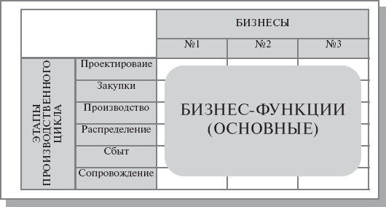
 |  | БИЗНЕСЫ
 |  | Предоставление заданий фрилансеру | Предоставление исполнителей работодателю | Аналитика
ЭТАПЫ ПРОИВЗОДСТВЕННОГО ЦИКЛА | Активировать телеграм-бота | + | +
 | Просмотреть задания по темам | + | + | +
 | Оставить отклик на задание | +
 | Выполнить задание | +
 | Получить оплату | +
 | Создать задание |  | +
 | Оплатить задание |  | +
 | Выбрать исполнителя |  | +
 | Разрешить списание оплаты |  | +
 | Просмотреть суммы прибылей по темам | + | + | +
 | Просмотреть негативные комментарии | + | + | +
 | Просмотреть количество отказов у работодателя | + | + | +

Функции менеджмента
Этапы управленческого цикла
Компоненты менеджмента
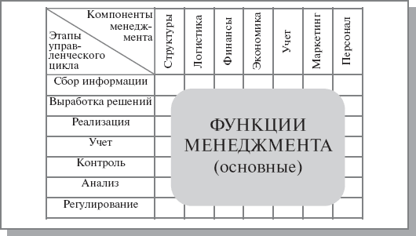
 | Финансы работодателя | Финансы фрилансера | Финансы отчислений | Деятельность работодателя | Деятельность фрилансера | Персонал | Размещаемый контент | Работа платформы | Конфликт сторон сделки | Совершение сделки
Контроль | + | + | + |  |  | + | + | + |  | +
Сбор информации |  |  |  |  |  |  | +
Анализ |  |  |  | + | + |  | + |  | + | +
Регулирование |  |  |  | + | + |  |  |  | + | +
Поддержка |  |  |  |  |  |  |  | +

